Pin map
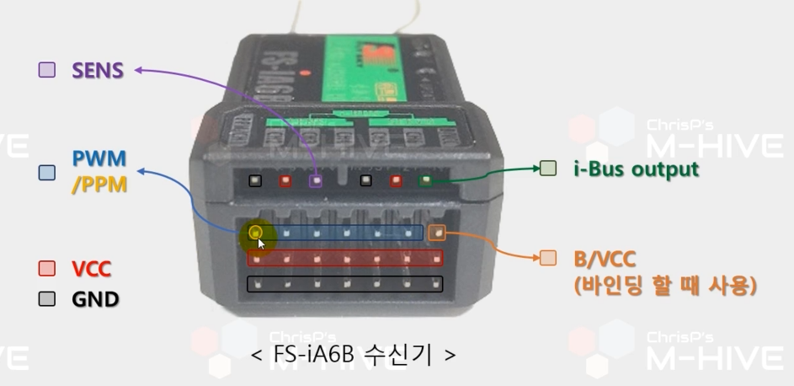
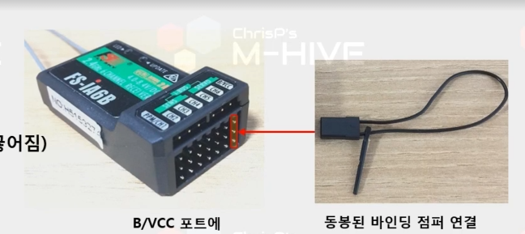
[부품 목록] 2026-04-24

모듈 | 신호 | DIR | 네트 이름 | Pin Number | Port | 비고 | IC 핀 이름
ICM-42688-P | SPI4 | O | SPI4_SCK |  | PE12 | SPI Serial Clock | AP_SCLK
 |  | I | SPI4_MISO |  | PE13 | SPI 마스터 입력 신호 핀 | AP_SDO
 |  | O | SPI4_MOSI |  | PE14 | SPI 마스터 출력 신호 핀 | AP_SDI
 |  | O | SPI4_nCS |  |  | SPI 슬레이브 통신 활성화 핀 | AP_CS
 | INT | I | INT1 |  |  | 데이터가 레지스터에 준비 될 경우 알림, FIFO 관련 알림 | INT1
BMI088 | SPI3 | O | SPI3_SCK |  | PB3 | SPI Serial Clock | SCK
 |  | I | SPI3_MISO |  | PB4 | SPI 마스터 입력 신호 핀 | SDO
 |  | O | SPI3_MOSI |  | PB5 | SPI 마스터 출력 신호 핀 | SDI
 |  | O | SPI3_A_nCS |  |  | SPI 가속도계 통신 활성화 핀 | CSB1
 |  | O | SPI3_G_nCS |  |  | SPI 자이로계 통신 활성화 핀 | CSB2
 | INT1 | I | EXIT |  |  | 가속도계 인터럽트 핀 데이터가 레지스터에 준비 될 경우 알림, FIFO 관련 알림 | INT1
 | INT2 | I | EXIT |  |  |  | INT2
 | INT3 | I | EXIT |  |  | 자이로계 인터럽트 핀 데이터가 레지스터에 준비 될 경우 알림, FIFO 관련 알림 | INT3
 | INT4 | I | EXIT |  |  |  | INT4
 | PS | - | GND |  | GND | SPI 모드 선택 | PS
IST8310 | I2C4 | O | I2C4_SCL |  | PD12 | I2C Serial Clock | SCL
 |  | I/O | I2C4_SDA |  | PD13 | I2C Serial Data | SDA
 | DRDY | I | EXIT |  |  | 새로운 측정 데이터가 준비되었을 경우 알림 | DRDY
 | RSTN | O | GPIO |  |  | IC 칩을 리셋 | RSTN
 | CAD0 | - | CAD0 |  | GND | 00 : 0x0C / 01 : 0x0D / 10 : 0x0E / 11 : 0x0F | CAD0
 | CAD1 | - | CAD1 |  | GND |  | CAD1
BMP388 | SPI1 | O | SPI1_MOSI |  | PA7 | SPI Serial Data Input (MOSI) | SDI
 |  | I | SPI1_MISO |  | PA6 | SPI Serial Data Output (MISO) | SDO
 |  | O | SPI1_SCK |  | PA5 | Serial Clock | SCK
 |  | O | nCS |  | PA4 | 칩 선택 핀 | CSB
 | INT | I | EXIT |  | PA3 | 데이터가 레지스터에 준비 될 경우 알림, FIFO 관련 알림 | INT
SHT31 | I2C3 | O | I2C3_SCK |  | PA8 | I2C Serial Clock | SCL
 |  | I/O | I2C3_SDA |  | PC9 | I2C Serial Data | SDA
 | nRESET | O | GPIO |  |  | 센서를 Reset | nRESET
 | ALERT | I | EXIT |  |  | 설정된 온도/습도를 초과하면 High 출력 | ALERT
 | ADDR | - | GND |  | GND | I2C 주소 설정 핀 (Low : 0x44/High : 0x45) | ADDR
24LC64 | I2C3 | O | I2C3_SCK |  | PA8 | I2C Serial Clock
 |  | I/O | I2C3_SDA |  | PC9 | I2C Serial Data
 | WP | O | GPIO |  |  | R/W - High : 읽기/Low : 쓰기
 | Address | - | A0 |  | GND | 1010(A2)(A1)(A0)R/W 1010000 = 0x30
 | Address | - | A1 |  | GND
 | Address | - | A2 |  | GND
UART 디버그 | UART8 | I | UART8_RX |  | PE0
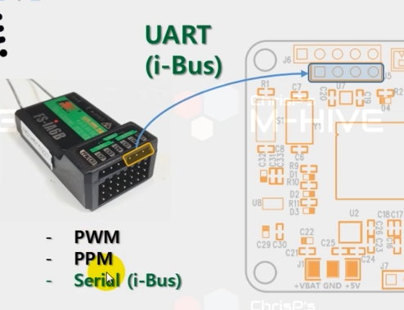
 |  | O | UART8_TX |  | PE1
 | DEBUG_IN | I | EXIT
GPS M8N | UART | I | UART_RX
 |  | O | UART_TX
FS-iA6B | UART | I | UART_RX

